Sheet1
GPIO | 種類 | アナログ入力 | タッチ入力 | RTC | PULL | pinMode初期値 | SensorDevice
GPIO0 | I/O | ADC2_CH1 | TOUCH1 | RTC_GPIO11 | ○ | PULLUP | PRG_IO0
GPIO1 | I/O |  |  |  | ○ | PULLUP | PRG_TXD
GPIO2 | I/O | ADC2_CH2 | TOUCH2 | RTC_GPIO12 | ○ | PULLDOWN
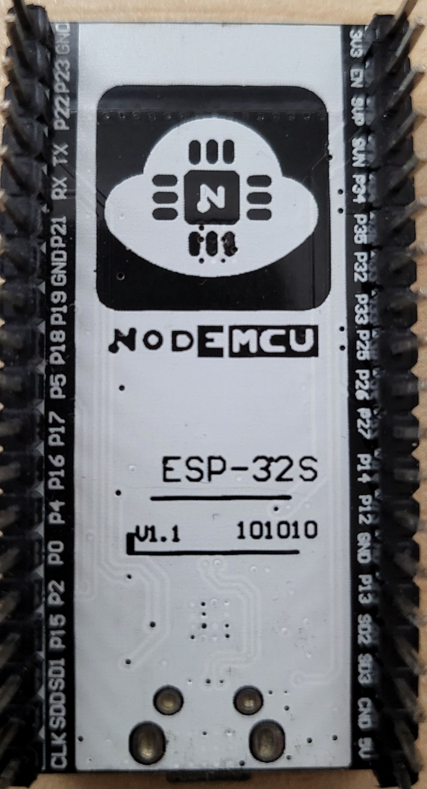
GPIO3 | I/O |  |  |  | ○ | PULLUP | PRG_RXD
GPIO4 | I/O | ADC2_CH0 | TOUCH0 | RTC_GPIO10 | ○ | PULLDOWN
GPIO5 | I/O |  |  |  | ○ | PULLUP
GPIO6 | I/O |  |  |  | ○ | PULLUP
GPIO7 | I/O |  |  |  | ○ | PULLUP
GPIO8 | I/O |  |  |  | ○ | PULLUP
GPIO9 | I/O |  |  |  | ○ | PULLUP
GPIO10 | I/O |  |  |  | ○ | PULLUP
GPIO11 | I/O |  |  |  | ○ | PULLUP
GPIO12 | I/O | ADC2_CH5 | TOUCH5 | RTC_GPIO15 | ○ | PULLDOWN | PRG_TCK
GPIO13 | I/O | ADC2_CH4 | TOUCH4 | RTC_GPIO14 | ○ | INPUT | PRG_TDI
GPIO14 | I/O | ADC2_CH6 | TOUCH6 | RTC_GPIO16 | ○ | INPUT | PRG_TMS
GPIO15 | I/O | ADC2_CH3 | TOUCH3 | RTC_GPIO13 | ○ | PULLUP | PRG_TD0
GPIO16 | I/O |  |  |  | ○ | INPUT | Moniter_RXD2
GPIO17 | I/O |  |  |  | ○ | INPUT | Moniter_TXD1
GPIO18 | I/O |  |  |  | ○ | INPUT | SensorON
GPIO19 | I/O |  |  |  | ○ | INPUT | BatteryDetect
GPIO21 | I/O |  |  |  | ○ | INPUT | SDA0
GPIO22 | I/O |  |  |  | ○ | INPUT | SCL0
GPIO23 | I/O |  |  |  | ○ | INPUT
GPIO25 | I/O | ADC2_CH8 |  | RTC_GPIO6 | ○
GPIO26 | I/O | ADC2_CH9 |  | RTC_GPIO7 | ○
GPIO27 | I/O | ADC2_CH7 | TOUCH7 | RTC_GPIO17 | ○ | INPUT
GPIO32 | I/O | ADC1_CH4 | TOUCH9 | RTC_GPIO9 | ○ |  | Buzzer
GPIO33 | I/O | ADC1_CH5 | TOUCH8 | RTC_GPIO8 | ○
GPIO34 | I | ADC1_CH6 |  | RTC_GPIO4 | ×
GPIO35 | I | ADC1_CH7 |  | RTC_GPIO5 | ×
GPIO36 | I | ADC1_CH0 |  | RTC_GPIO0 | ×
GPIO37 | I | ADC1_CH1 |  | RTC_GPIO1 | ×
GPIO38 | I | ADC1_CH2 |  | RTC_GPIO2 | ×
GPIO39 | I | ADC1_CH3 |  | RTC_GPIO3 | ×

SensorDevice


 | 3V3 |  | 表 |  | GND
 | EN |  |  |  | P23
 | P36 | S_VP |  |  | P22 | SCL0
 | P39 | S_VN |  | TXD | P1 | PRG_TXD
 | P34 |  |  | RXD | P3 | PRG_RXD
 | P35 |  |  |  | P21 | SDA0
Buzzer | P32 |  |  |  | GND
 | P33 |  |  |  | P19 | BatteryDetect
 | P25 |  |  |  | P18 | SensorON
 | P26 |  |  |  | P5
Battery | P27 |  |  |  | P17 | Moniter_TXD1
PRG_TMS | P14 |  |  |  | P16 | Moniter_RXD2
PRG_TCK | P12 |  |  |  | P4
 | GND |  |  |  | P0 | PRG_IO0
PRG_TDI | P13 |  |  |  | P2
 | P9 | SD2 |  |  | P15 | PRG_TD0
 | P10 | SD3 |  | SD1 | P8
 | P11 |  |  | SD0 | P7
 | 5V0 |  |  | SCK | P6

